見積もり情報登録画面（管理者権限）
プロジェクト名 |  |  | システム名 |  |  | 画面レイアウト設計書 |  |  |  |  |  |  |  |  | 作成者 | 作成日 |  | 更新者 | 更新日
13期12月対応 |  |  | LMS学習管理システム |  |  | 見積もり情報登録画面（管理者権限） |  |  |  |  |  |  |  |  | 高橋大 | 2019-10-28 |  | 高橋大 | 2019-11-07

 | 画面イメージ

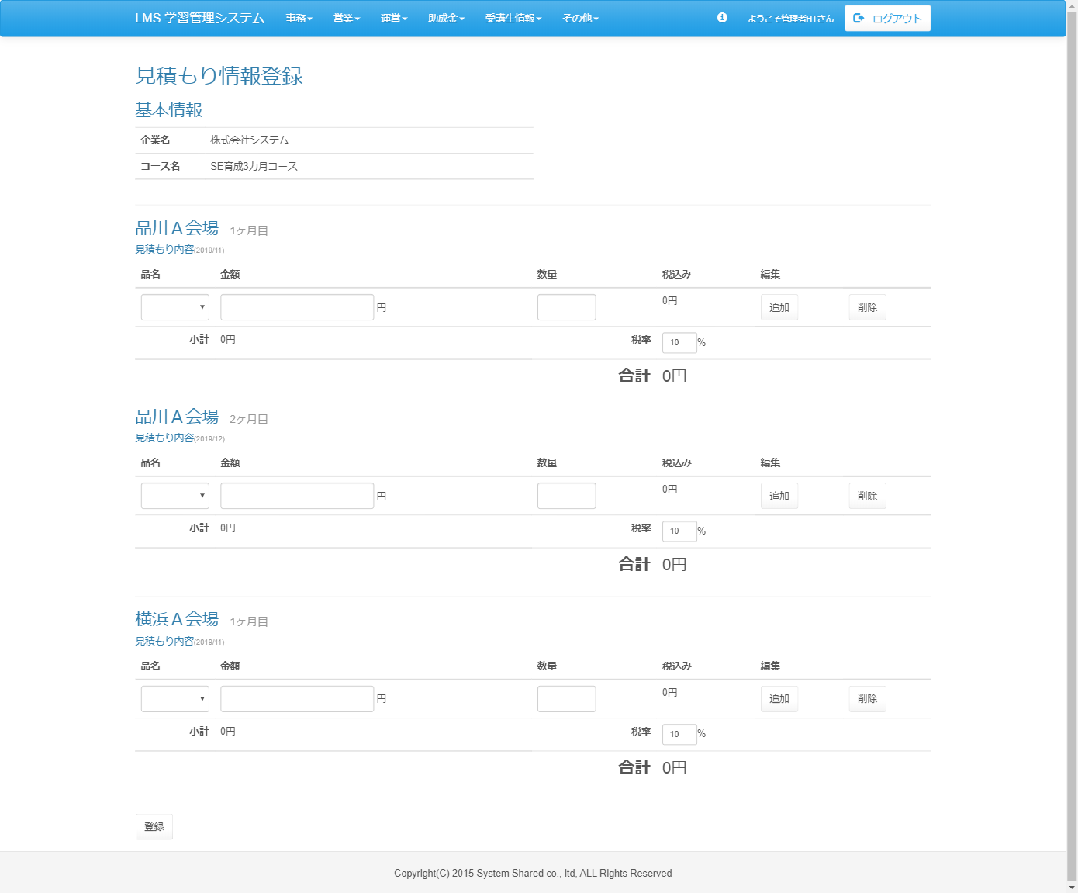

<div id="main" class="main2clm">
<h2>見積もり情報登録</h2>
<form name="entry_estimate_registActionForm" method="post" action="/lms/entry/estimate/regist/"><div><input type="hidden" name="org.apache.struts.taglib.html.TOKEN" value="95200312f1fd8fed3c65d8fd4c5bc5a7"></div>
<h3>基本情報</h3>
<table class="table table-hover wh">
<tbody><tr>
<th class="w100">企業名</th>
<td>株式会社システム</td>
</tr>
<tr>
<th class="w100">コース名</th>
<td>SE育成3カ月コース</td>
</tr>
<tr>
<td colspan="2"></td>
</tr>
</tbody></table>
<hr>
<h3>品川Ａ会場<small> 1ヶ月目</small></h3>
<h5>見積もり内容<small>(2019/11)</small></h5>
<table class="table table-hover" id="estimate[0]">
<thead>
<tr>
<th>品名</th>
<th>金額</th>
<th>数量</th>
<th>税込み</th>
<th colspan="2">編集</th>
</tr>
</thead>
<tbody>
<tr>
<td>
<select name="productIdArr[0][0]" id="productIdArr[0][0]" class="form-control product"><option value=""></option>
</select>
</td>
<td>
<input type="text" name="priceArr[0][0]" value="" id="priceArr[0][0]" class="form-control w220 di calc"> 円
</td>
<td>
<input type="number" name="amountArr[0][0]" value="" id="amountArr[0][0]" style="width:6em;" class="form-control w220 di calc">
</td>
<td>
<span id="taxincluded[0][0]">0</span>円
</td>
<td><input type="button" value="追加" class="btn btn-default add-row-btn calc"></td>
<td><input type="button" value="削除" class="btn btn-default del-row-btn calc"></td>
</tr>
</tbody>
<tfoot>
<tr>
<th class="tar">小計</th>
<td><span id="subtotal[0]">0</span>円</td>
<th class="tar">税率</th>
<td>
<input type="text" name="tax[0]" value="10" id="tax[0]" class="form-control input-sm w50 di calc">%
</td>
<td colspan="2"></td>
</tr>
<tr>
<td colspan="2"></td>
<th class="fs20 tar">合計</th>
<td class="fs20"><span id="subsummary[0]">0</span>円</td>
<td colspan="2"></td>
</tr>
</tfoot>
</table>
<span class="dn">2019/11</span>
<input type="hidden" name="billingMonthArr[0]" value="2019/11">
<span id="summary" style="display:none;">0</span>
<h3>品川Ａ会場<small> 2ヶ月目</small></h3>
<h5>見積もり内容<small>(2019/12)</small></h5>
<table class="table table-hover" id="estimate[0]">
<thead>
<tr>
<th>品名</th>
<th>金額</th>
<th>数量</th>
<th>税込み</th>
<th colspan="2">編集</th>
</tr>
</thead>
<tbody>
<tr>
<td>
<select name="productIdArr[0][0]" id="productIdArr[0][0]" class="form-control product"><option value=""></option>
</select>
</td>
<td>
<input type="text" name="priceArr[0][0]" value="" id="priceArr[0][0]" class="form-control w220 di calc"> 円
</td>
<td>
<input type="number" name="amountArr[0][0]" value="" id="amountArr[0][0]" style="width:6em;" class="form-control w220 di calc">
</td>
<td>
<span id="taxincluded[0][0]">0</span>円
</td>
<td><input type="button" value="追加" class="btn btn-default add-row-btn calc"></td>
<td><input type="button" value="削除" class="btn btn-default del-row-btn calc"></td>
</tr>
</tbody>
<tfoot>
<tr>
<th class="tar">小計</th>
<td><span id="subtotal[0]">0</span>円</td>
<th class="tar">税率</th>
<td>
<input type="text" name="tax[0]" value="10" id="tax[0]" class="form-control input-sm w50 di calc">%
</td>
<td colspan="2"></td>
</tr>
<tr>
<td colspan="2"></td>
<th class="fs20 tar">合計</th>
<td class="fs20"><span id="subsummary[0]">0</span>円</td>
<td colspan="2"></td>
</tr>
</tfoot>
</table>
<span class="dn">2019/11</span>
<input type="hidden" name="billingMonthArr[0]" value="2019/11">
<span id="summary" style="display:none;">0</span>
<hr>
<h3>横浜Ａ会場<small> 1ヶ月目</small></h3>
<h5>見積もり内容<small>(2019/11)</small></h5>
<table class="table table-hover" id="estimate[0]">
<thead>
<tr>
<th>品名</th>
<th>金額</th>
<th>数量</th>
<th>税込み</th>
<th colspan="2">編集</th>
</tr>
</thead>
<tbody>
<tr>
<td>
<select name="productIdArr[0][0]" id="productIdArr[0][0]" class="form-control product"><option value=""></option>
</select>
</td>
<td>
<input type="text" name="priceArr[0][0]" value="" id="priceArr[0][0]" class="form-control w220 di calc"> 円
</td>
<td>
<input type="number" name="amountArr[0][0]" value="" id="amountArr[0][0]" style="width:6em;" class="form-control w220 di calc">
</td>
<td>
<span id="taxincluded[0][0]">0</span>円
</td>
<td><input type="button" value="追加" class="btn btn-default add-row-btn calc"></td>
<td><input type="button" value="削除" class="btn btn-default del-row-btn calc"></td>
</tr>
</tbody>
<tfoot>
<tr>
<th class="tar">小計</th>
<td><span id="subtotal[0]">0</span>円</td>
<th class="tar">税率</th>
<td>
<input type="text" name="tax[0]" value="10" id="tax[0]" class="form-control input-sm w50 di calc">%
</td>
<td colspan="2"></td>
</tr>
<tr>
<td colspan="2"></td>
<th class="fs20 tar">合計</th>
<td class="fs20"><span id="subsummary[0]">0</span>円</td>
<td colspan="2"></td>
</tr>
</tfoot>
</table>
<span class="dn">2019/11</span>
<input type="hidden" name="billingMonthArr[0]" value="2019/11">
<span id="summary" style="display:none;">0</span>
<br>
<div class="form-group">
<input type="submit" name="complete" value="登録" class="btn btn-default">
</div>
</form>
</div>

 | 出力仕様
 | No | 項目名 |  | データ元 |  |  |  |  |  |  |  | 備考
 |  |  |  | テーブル名 |  |  |  | フィールド
 | 基本情報
 | 1 | 企業名 |  | - |  |  |  | -
 | 2 | コース名 |  | - |  |  |  | -
 | 会場
 | 3 | 会場名 |  | - |  |  |  | -
 | 4 | 品名 |  | - |  |  |  | -
 | 5 | 金額 |  | - |  |  |  | -
 | 6 | 数量 |  | - |  |  |  | -
 | 7 | 税率 |  | - |  |  |  | -

 | ◆『追加』ボタン押下時

 | 入力仕様
 | No | 項目名 | 物理名 |  | コントロール |  | 必須 |  | 桁数 | 最小値 | 最大値 |  | IME | 属性 |  |  | 備考
 | 1 | 追加 | - |  | ボタン |  | - |  | - | - | - |  | - | -

 | その他仕様
 | 追加ボタン押下で対象行の下に一行追加する
 | ※1行：品名、金額、数量、税込み、編集

 | ◆『削除』ボタン押下時

 | 入力仕様
 | No | 項目名 | 物理名 |  | コントロール |  | 必須 |  | 桁数 | 最小値 | 最大値 |  | IME | 属性 |  |  | 備考
 | 1 | 削除 | - |  | ボタン |  | - |  | - | - | - |  | - | -

 | その他仕様
 | 削除ボタン押下で対象行を削除する

 | ◆『登録』ボタン押下時

 | 入力仕様
 | No | 項目名 | 物理名 |  | コントロール |  | 必須 |  | 桁数 | 最小値 | 最大値 |  | IME | 属性 |  |  | 備考
 | 1 | 登録 | - |  | 送信ボタン |  | - |  | - | - | - |  | - | /lms/entry/confirm/
 | 2 | 企業ID | companyId |  | hidden |  | ○ |  | - | - | - |  | -
 | 3 | 会場ID | placeId |  | hidden |  | ○ |  | - | - | - |  | -
 | 4 | 品名 | productName |  | セレクトボックス |  | ○ |  | - | - | - |  | -
 | 5 | 金額 | price |  | テキストボックス |  | ○ |  | - | - | - |  | -
 | 6 | 税率 | tax |  | テキストボックス |  | ○ |  | - | - | - |  | -

 | その他 入力仕様
 | No | 項目名 | エラー条件 |  |  |  |  | 挙動 |  |  |  |  |  |  | エラー文
 | 1 | 全項目 | 未入力の場合 |  |  |  |  | エラー文を表示 |  |  |  |  |  |  | {項目名}は必須です。

 | データベース 更新
 | No | 名称 |  | テーブル名(物理名） |  |  |  | カラム名(物理名） |  |  |  | 備考
 | 1 | 見積もり情報明細ID |  | t_estimate_detail |  |  |  | estimate_detail_id
 | 2 | 品名 |  | t_estimate_detail |  |  |  | product_name |  |  |  | 画面入力
 | 3 | 金額 |  | t_estimate_detail |  |  |  | price |  |  |  | 画面入力
 | 4 | 見積もり情報ID |  | t_estimate |  |  |  | estimate_id
 | 5 | 請求月 |  | t_estimate |  |  |  | billing_month |  |  |  | 画面入力
 | 6 | 消費税 |  | t_estimate |  |  |  | tax |  |  |  | 画面入力
 | 7 | 会場ID |  | t_estimate |  |  |  | place_id

